ANCLAJES
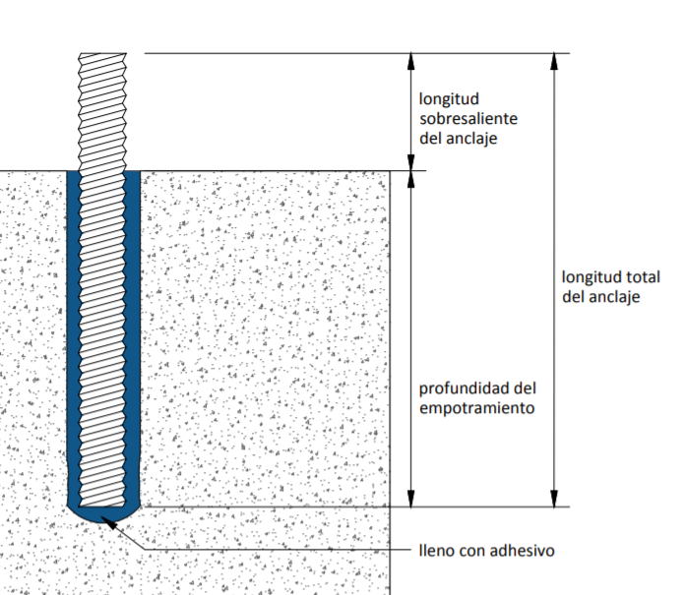
 |  | Dimensiones del anclaje
 |  | Diámetro Varilla a Anclar |  | 3/8" | 9.5 mm | Seleccione de la lista la varilla a anclar
 |  | Diámetro de la perforación |  | 12.7 | mm | Digite el diámetro de la perforación
 |  | Profundidad de la Perforación |  | 9 | cm | Digite la altura de la perforación
 |  | Número de Perforaciones |  | 11718 | - | Digite el # de anclajes a rellenar
 |  | Volumen de adhesivo |  | 58448.232676 | mL
 |  | Nota: todas las perforaciones se deben llenar de adhesivo hasta 2/3 de su profundidad previo a la instalación del elemento.

 |  |  | DETALLE CONSTRUCTIVO
 |  |  | En los siguientes links, encontrará más detalles constructivos para la correcta aplicación de adhesivos para anclajes.
 |  |  | http://www.toxement.com.co/media/3446/groust-y-anclajes-para-obra-civil-equipo-y-maquinaria-_-detalle-anclajes.pdf
 |  |  | http://www.toxement.com.co/media/3447/groust-y-anclajes-para-obra-civil-equipo-y-maquinaria-_-anclajes.pdf
PRODUCTO | DESCRIPCIÓN | RENDIMIENTO |  | VOLUMEN TOTAL DE ADHESIVO (mL) |  | PRESENTACIONES |  | CANTIDADES REQUERIDAS

Seleccione de la lista despegable el producto a utilizar |  |  |  |  |  | Seleccione de la lista despegable la presentación a requerir
EUCO DURAL 452 GEL | Adhesivo epóxico de alto módulo para anclajes | 600 mL/Cartucho |  | 58448.232676 | mL | 600 | mL | 98

IMPORTANTE
* Los rendimientos aquí consignados son consumos teóricos y promediados, sin embargo estos pueden presentar variaciones de acuerdo a la porosidad de la superficie y/o otras condiciones de la aplicación
HOJAS TÉCNICAS
http://www.toxement.com.co/media/3708/euco-dural-452-gel.pdf
ASESORÍA TÉCNICA
Para mayor información sobre nuestros productos o una cotización de los mismos, puede comunicarse con su asesor de confianza, o a nuestra línea de atención al cliente (1) 8698787 o escribirnos al correo atencioncliente@euclidchemical.com.co
VERSIÓN SEPTIEMBRE 2020

